表紙
－ 概要設計書 －
 |  |  |  |  |  | 文書番号： | SW00000001

版 | 作成/改定日 | 承認 | 査閲 | 担当 | 改定理由
１版 | 2025-05-28 |  |  | 三浦 | 新規作成
２版
３版
４版
５版
６版
７版
８版
９版
１０版

画面一覧
タイトル：

 | 本塁打システム 画面一覧

モジュール名称：

 | 本塁打システム

画面一覧：

例えば、どういう画面が追加になるか？
 | No | 画面名 | 概要
 | 1 | 初期表示 | プログラム起動時のメッセージ表示
 | 2 | データ一覧表示 | 登録されている本塁打データの表示
 | 3 | メニュー選択 | データ追加、データ削除、データ変更の処理の選択肢を表示
 | 4 | メニュー選択エラー表示 | メニュー選択入力にエラーがある場合のエラーメッセージ表示
 | 5 | 番号入力 | 番号の入力
 | 6 | 番号入力エラー表示 | データ削除する番号入力にエラーがある場合のエラーメッセージ表示
 | 7 | 選手名表示 | 番号・選手名・本塁打数を表示する
 | 8 | 選手名入力 | 選手名の入力
 | 9 | 選手名入力エラー表示 | 入力された選手名に入力エラーがある場合のエラーメッセージ表示
 | 10 | 本塁打数入力 | 本塁打数の入力
 | 11 | 本塁打数入力エラー表示 | 入力された本塁打数に入力エラーがある場合のエラーメッセージ表示
 | 12 | データ削除完了表示 | 削除処理の際、データ削除が完了した旨を表示
 | 13 | データ管理数超過エラー表示 | 追加処理の際、データがこれ以上追加できない旨をエラー表示
 | 14 | 変更データエラー表示 | 変更処理の際、データが存在していない旨をエラー表示
 | 15 | 削除データエラー表示 | 削除処理の際、データが存在していない旨をエラー表示
 | 16 | 中断表示 | 入力が中断された旨を表示
 | 17 | 継続入力 | 入力継続するかどうか確認する
 | 18 | 継続入力エラー表示 | 継続するかどうかの入力に入力エラーがある場合のエラー表示
 | 19 | 終了表示 | プログラム終了時のメッセージ表示

画面遷移
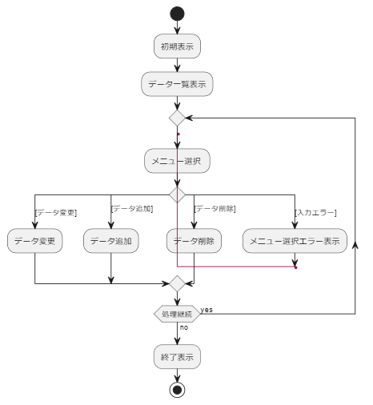
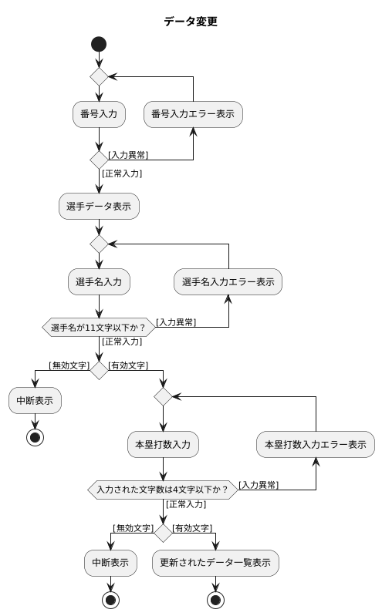
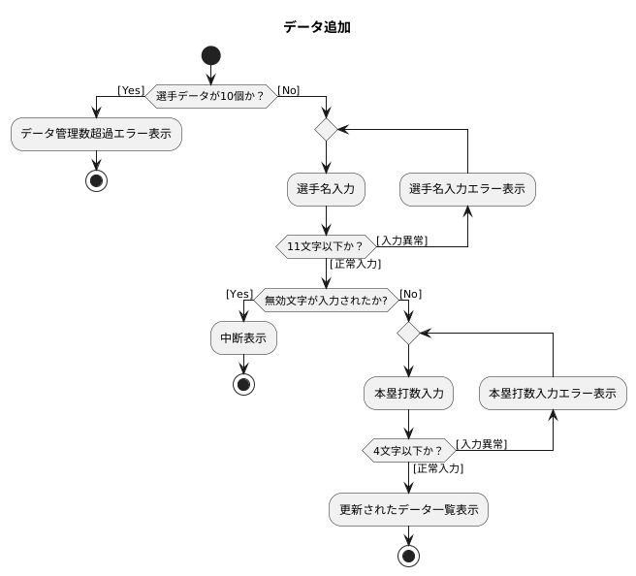
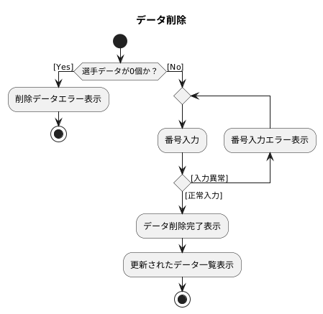
タイトル：

 | 本塁打システム 画面遷移

モジュール名称：

 | 本塁打システム

イメージ図：

シーケンス_全体
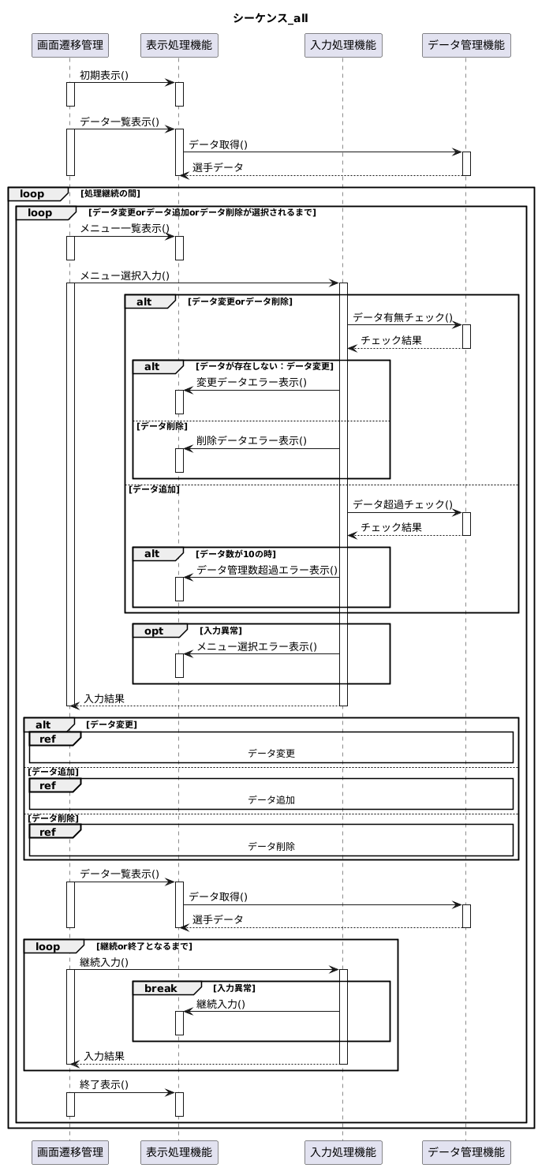
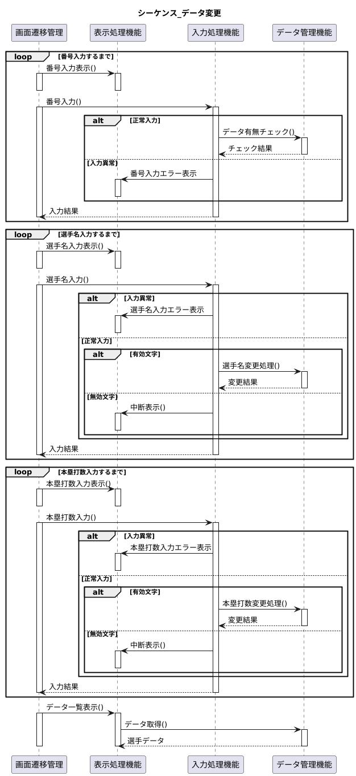
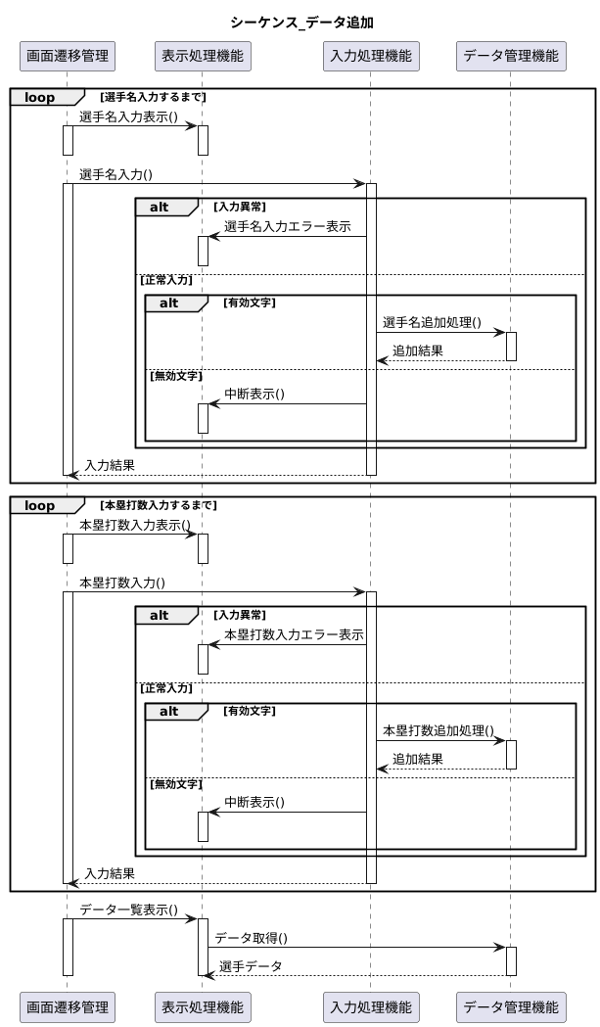
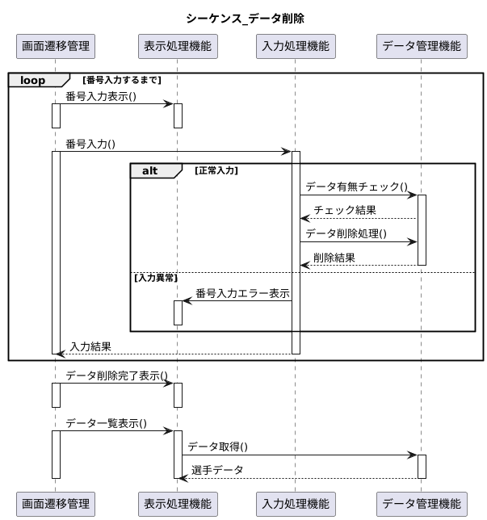
タイトル：

 | 本塁打システム シーケンス

モジュール名称：

 | 本塁打システム(全体)

